20170814
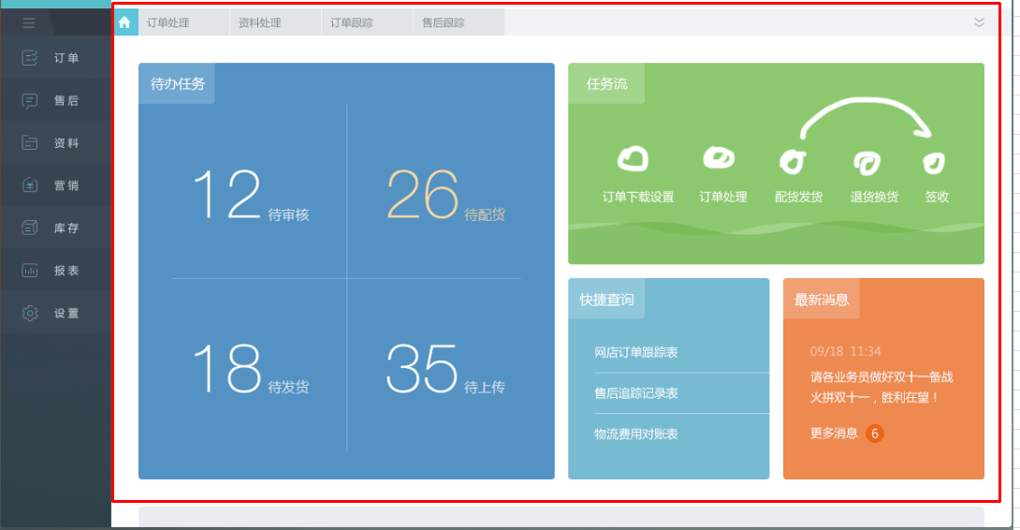
序号 | 菜单/功能块 | 内容 | 状态
1 | 配件资料 | 配件增加的时候那个代码自动生成，六位流水码就可以
2 | 门型维护 | 这个窗口没有最大化的时候，子表表头和下面的内容没对齐，错位了
3 | 报价单 | 新增的时候标准配件默认全部打钩
4 | 首页 | 登录后显示待处理工作、未完成工作
5 | 流程 | 流程变动的时候系统通知
6 | 报价管理 | 新增报价汇总表（可以按照门型统计）
7 | 首页 | 加大加粗公司名称（好看、显眼）
8 | URL | http://localhost:8080/jeecg-kbb 去除jeecg
9 | 报价单 | “平滑们系统及操作器选项”修改为“平门系列及选项”，编辑页面和旋转门一样
10 | 报价单 | 新增上传图纸
11 | 报价单 | 加价率不可编辑
12 | 报价单 | 导出可编辑文档（Excel/Word/PDF）,要求美观，可以修改
13 | 报价单 | 新增门下拉菜单按基础资料门类型过滤
14 | 首页 | 去除菜单上的图标按钮
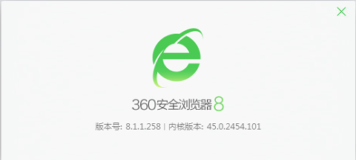
15 | 浏览器兼容 | 360浏览器打开网站显示错误 | 使用极速模式，jQuery不再支持IE8及以下
16 | 报价单 | 项目名称及客户名称建议还是改为手动输入 不要下拉菜单 因为涉及权限问题，如果你有更好的处理方式也可以沟通
17 | 门型及门型参数 | 门型及门型参数中的录入按钮是不是改为“新增”更合适
18 | 门型维护 | 我添加了一个门型KA021 然后选择好参数，在规格型号中添加的时候失败了，另外规格型号中 例如门高这些的单位怎么体现比较好
19 | 登录窗口 | 最好做一个背景图 这样看起来丰富一点
20

